Sheet1
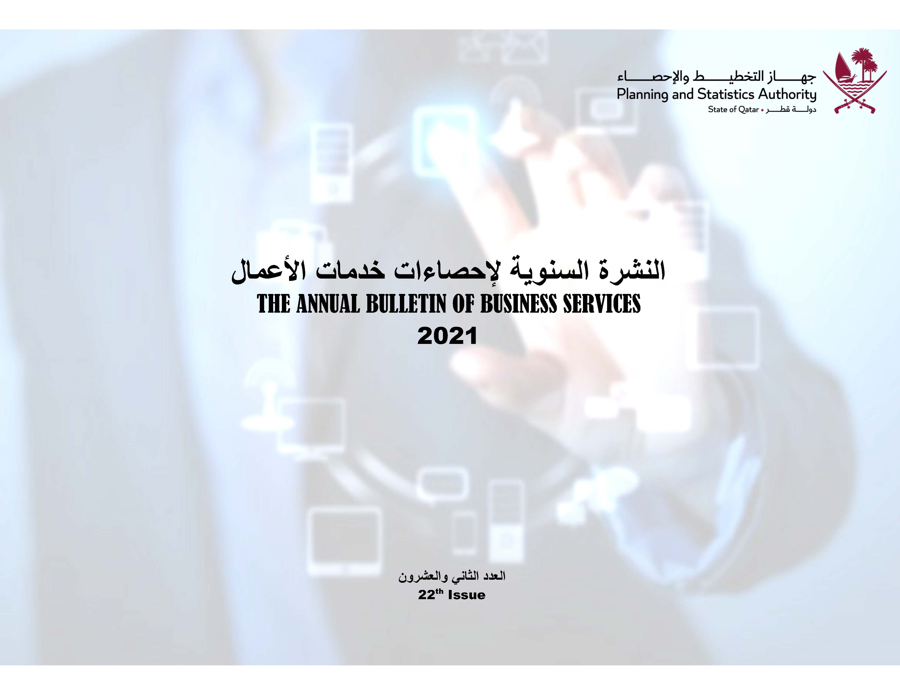

Frst
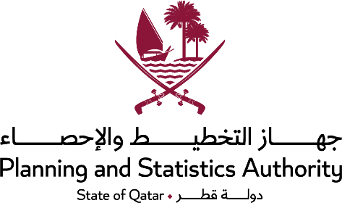 State of Qatar Ministry of Development Planning and Statistics Economic Statistics and National Accounts Department |  | دولـــــــــــة قــطــــــــــر وزارة التخطيط التنموي والإحصاء إدارة الإحصاءات الاقتصادية و الحسابات الوطنية

 | النشرة السنوية لإحصاءات خدمات الأعمال THE ANNUAL BULLETIN OF BUSINESS SERVICES 2021

العدد الثاني والعشرون 22th Issue

Preface
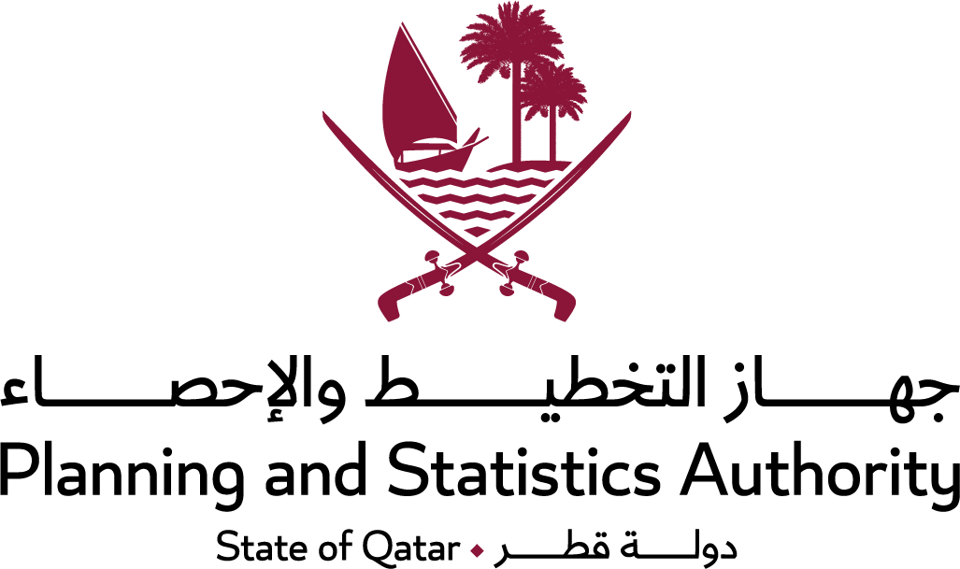
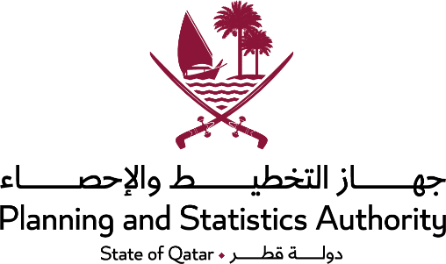 Preface | تقـــــــــديم
It is the pleasure of the Ministry of Development Planning & Statistics to present this issue of the annual bulletin of its series of bulletins for Statistics of Business Services within the framework of the ministry ambitious and balanced plan in providing and developing Economic Statistics. | يسر وزارة التخطيط التنموي والإحصاء أن تقدم هذا العدد من النشرة السنوية لإحصاءات خدمات الأعمال ضمن سلسلة نشراتها التخصصية المختلفة، وذلك في إطار خطة الوزارة الطموحة والمتوازنة في توفير وتطوير الإحصاءات الاقتصادية.
The Ministry as well has the pleasure of presenting its gratitude to responsible officers of corporations and companies for their cooperation and contribution in accomplishing this bulletin | كما يسر الوزارة أن تتقدم بالشكر الجزيل لمسؤولي المنشآت من مؤسسات وشركات في الدولة لتعاونهم ومساهمتهم في إصدار هذه النشرة.
The Ministry welcomes any remarks and suggestions that could improve contents of this bulletin.XXXXXXXXXXXXXXXXXXXXXXX | وترحب الوزارة بأية ملاحظات واقتراحات من شأنها تحسين مضمون هذه النشرة.
And Allah grants success | والله ولي التوفيق،،،
Dr.Saleh Bin Mohammed Al-Nabit Minister of Development Planning and Statistics | د. صالح بن محمد النابت وزير التخطيط التنموي والإحصاء

Introduction
 | 
Introduction |  | مقدمــة
1- The Extent: |  | 1 - النطـــاق:
This bulletin covers the activities of Business Services of the National Classification of Economic Activities, derived from the fourth revision of the International Standard Industrial Classification of all Economic Activities (ISIC4), which was adopted by the United Nations Statistical Division (UNSD). |  | تغطي هذه النشرة السنوية أنشطة خدمات الأعمال من التصنيف الوطني للأنشطة الاقتصادية المنبثق عن التنقيح الرابع للتصنيف الصناعي الدولي الموحد لجميع الانشطة الاقتصادية الصادر من شعبة الاحصاء التابعة للأمم المتحدة
As of this issue of the bulletin, a shift to the 4th. revision of the classification has been achieved. National grouping of classification are as follows : |  | وقد تم الانتقال إلى هذا التنقيح اعتبارا من هذا العدد للنشرة مفصلة على مستوى مجموعات تصنيف وطنية وذلك على النحو التالي :
(J) | Information and communication | المعلومات والأتصالات | (ي)
(K) | Financial and insurance activities | الأنشطة المالية وأنشطة التأمين | (ك)
(L) | Real estate activities | الأنشطة العقارية | (ل)
(M) | Professional, scientific and technical activities | الأنشطة المهنية والعلمية والتقنية | (م)
(N) | Administrative and support service activities | أنشطة الخدمات الإدارية وخدمات الدعم | (ن)
Statistics presented here include data on private sector establishments only. |  | الإحصاءات المقدمة هنا تشمل بيانات منشآت القطاع الخاص فقط.
Note:The Communications Statistics were transferred to the Trasport and Communications Bulletin. |  | ملاحظة: تم نقل احصاءات الاتصالات إلى نشرة النقل والاتصالات.
2- The Questionnaires: |  | 2 - الاستمارات المستخدمة:
The annual questionnaire of Business Services statistics for all establishments. |  | الاستمارة السنوية لإحصاءات خدمات الأعمال لجميع المنشآت .
3- The Timing: |  | 3 - فترة الإسناد الزمني:
The data of this bulletin were collected for one year starts on first of January and ends on end of December. |  | جمعت بيانات هذه النشرة عن سنة ميلادية تبدأ اعتباراً من أول يناير وتنتهي آخر ديسمبر.
4- Survey Method: |  | 4 - أسلوب المسح:
- Comprehensive frame was prepared for operating economic activities based on data of the last establishments census. |  | ـ تم إعداد إطار متكامل بالمنشآت العاملة في الانشطة الاقتصادية المختلفة مستنداً على بيانات تعداد المنشآت الأخير.
- Field and office checking took place for the frame to ensure number of employees and the rest of frame data of the economic activity. |  | ـ تم التدقيق الميداني والمكتبي للإطار للتأكد من عدد العاملين وباقي بيانات الإطار للنشاط الاقتصادي.
- Data of establishments employing ten employees and more were collected through comprehensive counting, while establishments employing less than ten employees were studied through sample. |  | ـ تم جمع بيانات المنشآت التي يعمل بها عشرة مشتغلين فأكثر بالحصر الشامل، أما المنشآت التي يعمل بها أقل من عشرة مشتغلين فقد تمت دراستها بالعينة.

Concepts
 | 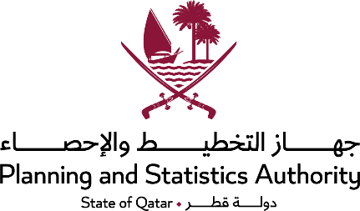

Concepts and definitions |  | أهم المفاهيم والتعاريف
1- The Establishment: |  | 1- المنشأة:
Project or part of project with constant site, performing one or more economic activity under one administration and has or could have regular accounts. Holder of project could be natural or artificial person. |  | مشروع أو جزء من مشروع، له موقع ثابت، يقوم بأداء نوع أو أكثر من الأنشطة الاقتصادية تحت إدارة واحدة ولديها أو يمكن أن يكون لديها حسابات منتظمة، وقد يكون حائز المشروع شخصاً طبيعياً أو اعتباريا.
2- Legal Entity: |  | 2- الكيان القانوني:
It is the legal status of capital ownership of establishments aiming profit; it includes individual, joint-liability companies, partnership companies, limited liability companies and joint-stock companies. |  | هو الوضع القانوني لملكية رأس مال المنشآت التي تهدف إلى الربح وتشمل المنشآت الفردية وشركات التضامن وشركات التوصية البسيطة وشركات التوصية بالأسهم والشركات ذات المسؤولية المحدودة والشركات المساهمة والشركات المساهمة الخاصة وفرع لمنشأة أجنبية و الحكومي .
a- Individual Establishment: |  | أ ـ المنشأة الفردية:
Establishment owned by one person (natural person), where no one has partnership in its holding. |  | هي المنشأة التي يحوزها فرد (شخص طبيعي) ولا يشاركه في حيازتها أحد.
b- Joint-liability Company: |  | ب ـ شركة تضامن:
Company composed of two or more persons and registered with official contract (each partner is joint), i.e. guarantor to other partners jointly. Each of them is responsible absolute responsibility for company’s financial commitments within the limits of paid capital, as well as his personal properties. |  | هي شركة تتكون من شخصين أو أكثر وتسجل بعقد رسمي، (كل شريك فيها متضامن) أي ضامناً لغيره من الشركاء متضامناً معهم، وكل منهم مسؤول عن التزامات الشركة المالية مسؤولية مطلقة في حدود رأس المال المدفوع للشركة وكذلك أملاكه الخاصة.
c- Limited Partnership Company: |  | ج ـ شركة التوصية البسيطة:
Company composed of two or more persons and registered with official contract. It includes two parties of partners: silent partners and acting partners. The company could be composed of one partner of each party. Silent partners are partners stated by name in company’s contract and they are responsible limited responsibility for financial commitments of the company within the limits of their share in capital, while responsibility of acting partners is not limited as silent partners in joint-liability companies. |  | هي شركة تتكون من شخصين أو أكثر، وتسجل بعقد رسمي وتحتوي على فريقين من الشركاء: شركاء موصون وشركاء متضامنون، وقد تتكون الشركة من شريك واحد من كل فريق. والشركاء الموصون هم شركاء منصوص على أسمائهم في عقد الشركة بصفتهم هذه، وهم مسؤولون عن التزامات الشركة المالية مسؤولية مقيدة في حدود أنصبتهم في رأس المال. أما الشركاء المتضامنون فمسؤوليتهم غير محددة مثل الشركاء المتضامنون في شركات التضامن.
d- Limited Joint-stock Companies: |  | د ـ شركة التوصية بالأسهم:
Company registered with official contract, and composed of party of silent partners and another party of acting partners, same as Partnership Company, however share of silent partners in capital is underwritten shares. Names of these shareholders are not mentioned in company’s contract and they are only questioned within the limits of shares value that they shared in. |  | هي شركة مسجلة بعقد رسمي. وتتكون من فريق من الشركاء المتضامنين وفريق من الشركاء الموصين، شأنها في ذلك شأن شركة التوصية البسيطة، إلا أن حصة فريق الشركاء الموصين في رأس المال تكون عبارة عن أسهم يُكتتب فيها. ولا تذكر أسماء هؤلاء المساهمين في عقد الشركة، ولا يُسأل هؤلاء المساهمون عن إلتزامات الشركة المالية إلا في حدود قيمة الأسهم التي ساهموا بها.
e- Limited Liability Company: |  | هـ ـ شركة ذات مسؤولية محدودة:
The following conditions are required to establish such company: |  | هي شركة يتطلب قيامها توفر الشروط الأساسية الآتية:
* Composed of two or more partners with official contract and number of partners should not be more than a number stated in concerned country laws and mentioned namely in company’s contract. |  | * تتكون من شريكين أو أكثر بعقد رسمي، ولا يزيد عدد الشركاء فيها عن عدد تنص عليه قوانين الدولة المعنية، يذكرون بالاسم في عقد الشركة.
* Company’s capital should not be less than a specific amount determined by concerned country laws. |  | * لا يقل رأس مال الشركة عن مبلغ تحدده قوانين الدولة المعنية.
* Each partner is responsible for company’s obligations within the amount of his share in capital only. |  | * كل شريك من الشركاء مسؤول عن الالتزامات المالية للشركة بقدر حصته في رأس المال فقط.
* The company is prohibited in general from practicing work of insurance, banking, saving, receiving deposits or investing funds for others. |  | * محظور على الشركة الإشتغال في أعمال التأمين أو أعمال البنوك أو الإدخار أو تلقي الودائع أو إستثمار الأموال لحساب الغير بوجه عام.
* The company is established for a specific period that should be stated in company’s articles of incorporation. |  | * تؤسس الشركة لمدة محددة ويُنص بالمدة في عقد تأسيس الشركة.
* The company’s commercial name should be followed with the term “with limited liability (W.L.L.)”, i.e. type of such companies could be known from its address or commercial name. |  | * لابد أن يكون اسم الشركة التجاري متبوعاً بعبارة ذات مسؤولية محدودة ( ذ.م.م) أي أنه يمكن معرفة هذا النوع من الشركات من واقع عنوانها أو إسمها التجاري.
f- Joint-stock Company: |  | و ـ شركة مساهمة:
An approval from the supreme authorities in the state should be issued for such companies. It has two types of partners, founder and share holder, and its capital is composed of shares equal in value that are placed for underwriting and could be circulated later. The partners are not questioned for company’s financial obligation other than the value of shares they underwritten. The law should state that company’s capital should not be less than certain amount and its name usually followed by (J.C) |  | هي شركة تصدر بها موافقة من الجهات العليا بالدولة، فيها نوعان من الشركاء مؤسسون ومساهمون، ويتكون رأسمالها من أسهم متساوية القيمة تطرح للإكتتاب العام وتكون قابلة للتداول فيما بعد، ولا يُسأل المساهمون عن التزامات الشركة المالية إلا بقدر قيمة الأسهم التي إكتتبوا بها. وينص القانون على أن لا يقل رأس مال الشركة عن مبلغ معين وعادة يتبع اسمها بعبارة (م.ع).
g- Special Joint-stock Company: |  | زـ شركة مساهمة خاصة:
Its capital is composed of equal value shares not for underwriting and circulation. Underwriting is for limited number of persons, usually founders, and responsibility of shareholder does not exceed the limit of his shares in company’s capital. |  | هي شركة يتكون رأسمالها من أسهم متساوية القيمة غير مطروحة للإكتتاب العام وغير قابلة للتداول ويطرح الإكتتاب فيها لعدد محدود من الأشخاص عادة المؤسسون، ولا تتعدى مسؤولية المساهم حدود حصته من الأسهم في رأسمال الشركة.
h- Foreign Establishment Branch: |  | ح ـ فرع لمنشأة أجنبية:
An establishment authorized by the state, which is considered as a branch of foreign establishment and usually bears the name of Mother Company. The mother company undertakes to pay all financial obligations of the branch in the state in case of occurrence of any financial obligations in accordance with legal entity of Mother Company. |  | وهي منشأة مرخصة في الدولة تعد فرعا لمنشأة أجنبية وعادة تحمل نفس إسم الشركة الأم، وتتعهد الشركة الأم بتسديد كافة الإلتزامات المالية لفرع المنشأة داخل الدولة في حالة حدوث أية التزامات مالية للغير حسب الكيان القانوني للشركة الأم.
i- Governmental: |  | ط ـ حكومي:
An establishment owned directly by the state, whether it was related to state’s budget or has separate budget. |  | هي المنشأة التي تعود ملكيتها إلى الدولة مباشرة، سواء كانت مرتبطة بالميزانية العامة للدولة أو لها ميزانية مستقلة.
3- Ownership of Establishment: |  | 3ـ ملكية المنشأة:
It is meant the sector that the establishment belongs to regarding ownership. |  | ويقصد به القطاع الذي تنتمي إليه المنشأة من حيث الملكية.
a- Government Sector: |  | أ ـ قطاع حكومي:
Government establishments usually practice governmental managerial or service activity (i.e. ministries and departments). These departments are non-market producers, i.e. produce goods and services that are supplied to individuals or other establishments for free or with nominal price without economic feasibility. These departments could supply its goods and services to other government departments. |  | المنشآت الحكومية التي تمارس عادة نشاطاً إدارياً أو خدمياً حكومياً (مثل الوزارات والإدارات)، وتكون هذه الإدارات منتجة غير سوقية، أي تنتج سلعاً وخدمات يتم توريدها إلى الأفراد أو المنشآت الأخرى بالمجان أو بأسعار رمزية ليست ذات دلالة اقتصادية، ويمكن أن تقوم هذه الإدارات بتوريد سلعها أو خدماتها إلى إدارات حكومية أخرى.
b- Public Sector (Government Establishments): |  | ب ـ قطاع عام ( مؤسسات حكومية ):
It includes establishments that practice productive activity of goods and services, where the government owns its capital completely. The government allows these establishments or companies large amount of power of disposal, not only in managing production, but in utilization funds also. These establishments or companies must be able to preserve its operating balances and commercial credit, and able to finance some or all capital formation from its savings, depreciation reserves or lending. |  | وتضم المؤسسات التي تمارس نشاطاً إنتاجياً من سلع أو خدمات وتملك الحكومة رأسمالها بالكامل، وتسمح الحكومة لإدارة هذه المؤسسات أو الشركات بقدر كبير من السلطة للتصرف ليس فقط بإدارة عملية الإنتاج ولكن في إستخدام الأموال أيضاً. ويجب أن تتمكن هذه المؤسسات أو الشركات من الإحتفاظ بأرصدتها العاملة وائتمانها التجاري، وتتمكن من تمويل بعض أو كل تكوين رأس المال من مدخراتها هي نفسها أو احتياطيات الإهتلاك أو بالإقتراض.
c- Joint Sector (Mixed): |  | ج ـ قطاع مشترك ( مختلط ):
The sector that includes establishments that the government contributes in its capital with another entity, whether this entity was national or foreign. |  | وهو القطاع الذي يضم المنشآت التي تساهم الحكومة في رأسمالها مع جهة أخرى سواء كانت هذه الجهة وطنية أو أجنبية.
d- Private Sector: |  | د ـ قطاع خاص:
It includes the establishments that are owned by one individual or group of individuals, whether they were citizens or non-citizens or whether they were natural or artificial persons. These establishments include as well establishments where citizens or non-citizens participate in its capital and include joint-stock companies where citizens or non-citizens own its capital … etc. |  | يضم المنشآت التي يملكها فرد أو مجموعة أفراد سواء كانوا مواطنين أو غير مواطنين وسواء كانوا أشخاصاً طبيعيين أو اعتباريين. وتشمل أيضاً المنشآت التي يشترك في رأسمالها أفراد مواطنون أو غير مواطنين، ويشمل الشركات المساهمة التي يملك رأسمالها مواطنون أو غير مواطنين… الخ.
4- Main Economic Activity: |  | 4ـ النشاط الاقتصادي الرئيسي:
The activity practiced by the establishment that creates the largest share of total production value of the establishment or it is the activity specified by establishment’s owner or manager. |  | هو النشاط الذي تزاوله المنشأة والذي يحقق أكبر حصة في جملة قيمة إنتاج المنشأة أو اكبر عائد للمنشاة أو هو النشاط الذي يحدده صاحب أو مدير المنشأة.
5- Employment (Employees): |  | 5ـ العمالة (المشتغلون):
All individuals (citizens or non-citizens) who are related with work relation to the establishment in exchange for wage that they receive at the end of payment period (daily, weekly or monthly) or without wage. Those persons could be full time or part time employees, males or females or permanent or temporary employees. This includes absent persons due sick leave, leave of absence, training courses or scholarships. |  | هم جميع الأفراد (مواطنون أو أجانب) الذين تربطهم بالمنشأة علاقة عمل مقابل أجر يحصلون عليه نهاية كل فترة صرف (يومي، إسبوعي، شهري) أو بدون أجر سواء كان هؤلاء الأفراد يعملون كل الوقت أو جزءاً منه ذكوراً أو إناثاً دائمين أو مؤقتين، ويشمل ذلك المتغيبون في إجازات مرضية أو إعتيادية أو دورات تدريبية أو منح دراسية.
a- Owners Working in the Establishment: |  | أ ـ أصحاب المنشأة العاملين بها:
Holders or capital owners who actually work in the establishment. |  | هم الأفراد الحائزون أو أصحاب رأس المال الذين يعملون فعلاً بالمنشأة.
b- Unpaid Employees: |  | ب ـ العاملون بدون أجر:
Owners, relatives or partners who work in the individual establishment or individual companies (Joint-liability, Limited partnership or Limited joint-stock) full or part time. Provided that it is not less than one third of time and do not receive regular wage for their work, and employees of establishment of trainees or experience seekers. |  | هم أصحاب العمل أو ذويهم أو شركائهم الذين يعملون بالمنشأة الفردية أو شركات الأشخاص (تضامن، توصية بسيطة، توصية بالأسهم) كل الوقت أو لجزء منه على أن لا يقل عن ثلث الوقت ولا يتقاضون أجراً منتظماً نظير عملهم، وكذلك العاملين بالمنشأة من متدربين أو طالبي خبرة.
c- Paid Employees: |  | ج ـ العاملون بأجر:
Persons employed by the establishment for cash or in-king wage, whether they were permanent or temporary (part time employees). It includes persons absent from work for temporary reasons, such as leaves of absence or sick leaves. |  | هم الأفراد العاملون بالمنشأة نظير أجر نقدي أو عيني سواء كانوا دائمين أو مؤقتين ( مُستخدمين جزءاً من الدوام ). ويدخل في عداد المشتغلين، المتغيبون عن العمل لأسباب مؤقتة مثل الإجازات العادية والمرضية.
d- Specialists: |  | د ـ الأخصائيون:
Persons obtained university degrees or equivalent in their field of specialization. |  | هم أشخاص حاصلون على مؤهلات جامعية أو ما يعادلها في مجال تخصصهم.
e- Technicians: |  | هـ ـ الفنيون:
Persons who directly or indirectly assist the specialists in research, design, production and maintenance. The have craftsmanship and sufficient knowledge in theoretical information in their field of specialization that enable them to perform their job, comprehend the reasons why the job is done vocationally and purposes that work aim to. They usually bear qualifications in their field of specialization or have long experience in their field of work. |  | هم أشخاص يعاونون الأخصائيين بصفة مباشرة أو غير مباشرة في أعمال البحوث والتصميم والتطوير والإنتاج والصيانة، ولهم مهارات يدوية وإلمام كاف بالمعلومات النظرية في مجال تخصصهم تمكنهم من أداء العمل وفهم الأسباب التي من أجلها يؤدى العمل على الوجه المهني والأغراض التي يرمي لها هذا العمل ويحملون عادة مؤهلات في مجال تخصصهم أو لهم خبرات طويلة في مجال عملهم.
6- Compensation of Employees: |  | 6ـ تعويضات العاملين:
a) Wages, Salaries and Cash Benefits: |  | أ ـ الأجور والرواتب والمزايا النقدية:
Includes all cash payments due to employees as a compensation for their work before deducting their share in security and pension funds including taxes and the like. It also includes all cash payments that are paid on regular basis (weekly, monthly or other) including payments by piece and special allowances for overtime, night shifts, work in holidays or occasions, work far from their place of residence or in hazardous circumstances. It includes as well allowances paid regularly, such as housing or transport and wages paid for employees that are absent from work for short periods, such as feasts and temporary stoppage of production. It also includes incentives paid to employees in accordance with incentive regulation as well as commissions and bonuses received by establishment’s employees. |  | تشمل جميع المدفوعات النقدية المستحقة للعاملين نظير عملهم وذلك قبل استقطاع مساهماتهم في صناديق الضمان والتقاعد متضمنة الضرائب وما شابهها. كما تشمل جميع المدفوعات النقدية التي تدفع على فترات زمنية منتظمة (إسبوعية أو شهرية أو غيرها) بما فيها المدفوعات حسب القطعة والعلاوات الخاصة لقاء العمل الإضافي أو الليلي أو في العطل والمناسبات أو لقاء العمل بعيداً عن محل السكن أو في ظروف خطرة. كما تشمل العلاوات التي تدفع بصورة منتظمة مثل علاوات السكن أو الإنتقال وكذلك الإجور التي تدفع للعاملين لتغيبهم عن العمل لفترات قصيرة مثل الأعياد ولتوقف الإنتاج بصورة مؤقتة. كما تشمل الحوافز المدفوعة للعاملين بموجب نظام الحوافز وكذلك العمولات والإكراميات التي يتلقاها العاملون من المنشأة.
b) In-kind Benefits: |  | ب ـ المزايا العينية:
Amount born by the establishment of goods and services that are presented free of charge or for nominal cost to its employees, i.e. meals including the ones consumed during business trips, housing services, lodging, uniforms, car services. It also includes other durable goods that are provided to employees for personal use and goods and services that are output of establishment’s production, i.e. free travel on board airlines, food products of the establishment, sports facilities, recreation facilities, vacations, transport means, car facilities, kindergartens for employees’ children, treatment, health and educational services for employees’ children, fees born by establishment on behalf of employees, i.e. residence fees, telephone installation and others. |  | هي قيمة ما تتحمله المنشأة من السلع والخدمات التي تقدم مجاناً أو مقابل تكلفة رمزية للعاملين لديها مثل وجبات الطعام والشراب بما فيها التي تستهلك أثناء السفر المتعلق بالعمل وخدمات الإسكان والمبيت والأزياء الموحدة وخدمات السيارات وغيرها من السلع المعمرة التي تُوفر للاستخدام الشخصي للعاملين والسلع والخدمات التي تنتج كمخرجات لعمليات إنتاج المنشأة مثل السفر المجاني على خطوط الطيران أو المنتجات الغذائية للمنشأة وكذلك المرافق الرياضية أو مرافق الترويح أو قضاء الإجازات ووسائل النقل ومرافق السيارات وحضانات لأطفال العاملين والخدمات العلاجية والصحية والتعليمية لأبناء العاملين والرسوم التي تتحملها المنشأة نيابة عن العاملين مثل رسوم الإقامة وتركيب التليفون وغيرها.
7- Revenues of Other Activities: |  | 7ـ إيرادات الأنشطة الأخرى:
All revenues received by the establishment for performing secondary economic activities other than the main economic activity, provided that this establishment is unable to separate requirements of production of secondary activities from the main activity. |  | هي جميع الإيرادات التي تحصل عليها المنشأة وذلك لقيامها بأنشطة إقتصادية ثانوية خلاف النشاط الرئيسي شريطة أن لا تستطيع هذه المنشأة فصل مستلزمات الإنتاج للأنشطة الثانوية عن النشاط الرئيسي.
8- Intermediate Goods: |  | 8ـ المستلزمات السلعية:
All goods that are used as input of production, excluding fixed assets, i.e. raw materials, packing and wrapping materials, fuel, oils, energy and electricity, water, spare parts, tools, equipment, stationary, publications and others. |  | جميع السلع التي تستهلك كمدخلات لعملية الإنتاج، باستثناء الأصول الثابتة كالمواد الخام ومواد التعبئة والتغليف والحزم والوقود والزيوت والقوى والكهرباء والمياه وقطع الغيار والعُدد والأدوات المستهلكة والأدوات الكتابية والمطبوعات وغيرها.
9- Intermediate Services: |  | 9ـ المستلزمات الخدمية:
All services used that help in accomplishing production, such as maintenance expenses, transport services, general transportation, shipping, unloading, rent of equipment and transportation means and others. |  | جميع الخدمات التي تستخدم وتساعد على إنجاز عملية الإنتاج كمصروفات الصيانة وخدمات النقل والانتقالات العامة والشحن والتفريغ وإيجارات معدات ووسائل النقل وغيرها.
10- Value Added: |  | 10ـ القيمة المضافة:
Total value of production less total value of intermediate goods and services (intermediate input). |  | مجموع قيمة الإنتاج مطروحاً منها مجموع قيمة المستلزمات السلعية والخدمية (المدخلات الوسيطة).
11- Depreciation: |  | 11ـ الاهتلاكات:
Decrement (during accounting period) in value of fixed assets owned and used by producer as a result of participation in production operation, wear and tear resulting from ordinary accidents. |  | التناقص (أثناء الفترة المحاسبية) في قيمة الأصول الثابتة التي يمتلكها ويستعملها المنتج نتيجة لمشاركته في العملية الإنتاجية أو القدم أو التلف الناتج عن حوادث عادية.
12- Taxes on Production and Import (Indirect Taxes): |  | 12ـ الضرائب على الإنتاج والإستيراد (الضرائب غير المباشرة):
Compulsory cash or in-kind amounts paid by the establishment to the government. Taxes imposed on producers (for goods and services) regarding production, selling, purchasing or use of goods and services that are usually born on production cost and also includes customs fees. |  | هي المبالغ النقدية أو العينية الإجبارية التي تدفعها المنشأة إلى الحكومة، وتشمل الضرائب المفروضة على المنتجين (للسلع والخدمات) فيما يتعلق بالإنتاج والبيع والشراء أو إستعمال السلع والخدمات التي تُحَمَل عادة على تكاليف الإنتاج وتشمل كذلك الرسوم الجمركية.
13- Subsidies: |  | 13ـ الإعانات:
Current payments at no cost presented by government entities, including nonresident government entities, to projects according to levels of its production activities or quantity and value of goods and services that it produces, sells or imports, they are yields for resident producers or importers. In case of resident producers, it could be designed to affect their level of production, prices of selling of their outputs or remuneration of establishment units that work in production field. |  | هي مدفوعات جارية بدون مقابل تقدمها الوحدات الحكومية بما فيها الوحدات الحكومية غير المقيمة إلى المشاريع على أساس مستويات أنشطتها الإنتاجية أو على أساس كميات أو قيمة السلع أو الخدمات التي تنتجها أو تبيعها أو تستوردها، وهي متحصلات بالنسبة للمنتجين والمستوردين المقيمين. وفي حالة المنتجين المقيمين فإنها قد تصمم للتأثير على مستويات إنتاجهم أو على الأسعار التي تباع بها مخرجاتهم أو على مكافآت الوحدات المؤسسية التي تعمل في مجال الإنتاج.
14- Operating Surplus: |  | 14ـ فائض التشغيل:
It equals to total product on the basis of product value less intermediate consumption (Intermediate goods and services) on the basis of purchaser cost, compensation of employees, fixed capital depreciation and net indirect taxes (indirect taxes less production subsidies). |  | يساوي الإنتاج الإجمالي على أساس قيمة المنتج مطروحاً منه الإستهلاك الوسيط (المستلزمات السلعية والخدمية) على أساس تكلفة المشتري وتعويضات العاملين وإهتلاك رأس المال الثابت وصافي الضرائب غير المباشرة (الضرائب غير المباشرة مطروحاً منها الإعانات الإنتاجية).
15- Fixed Assets: |  | 15ـ الأصول الثابتة:
It is the durable produced assets that are themselves used repeatedly or continuously in process of production for a period more than one year. It includes land, mines reserve, forests and other similar tangible assets that could not be reproduced. It also includes facilities, machinery, equipment and agricultural and animal assets that could be used repeatedly or continuously, i.e. productive fruit trees and reproduction, fattening, milking and towing animals. It includes as well intangible assets such as computer programs and original artwork that are used in production. |  | هي الأصول المنتجة المعمرة والتي تستعمل بصورة متكررة أو مستمرة في عمليات إنتاجية لمدة لا تقل عن عام، وتشمل الأراضي واحتياطات المناجم والغابات وغيرها من الأصول المادية المشابهة والتي لا يمكن إعادة إنتاجها، وتشمل الأصول الثابتة فضلاً عن المنشآت والآلات والمعدات الأصول الزراعية والحيوانية التي تستعمل بصورة متكررة أو مستمرة مثل أشجار الفواكه المثمرة وحيوانات الإكثار والتسمين وإدرار الألبان والجر، وكذلك تشمل الأصول غير الملموسة مثل برامج الحاسب والأعمال الفنية الأصلية المستعملة في الإنتاج.
16- Fixed Capital Additions During the Year: |  | 16ـ الإضافات الرأسمالية الثابتة خلال العام:
It is represented in the value of amount spent during the year on fixed assets of machinery, equipment, buildings, land, means of transport, furniture and other similar tangible assets in order to be used in production of goods and services. |  | تتمثل في قيمة ما تم إنفاقه خلال العام على الأصول الثابتة من آلات ومعدات ومباني وأراضي ووسائل نقل وأثاث وغيرها من الأصول المادية المشابهة وذلك لاستخدامها في إنتاج السلع والخدمات.
17- Stock: |  | 17ـ المخزون:
Market value of stock of final and incomplete goods in a certain time. It includes as well products that are produced by the establishment, which still keep them before entering more alteration on them, sell them, supply them to other establishments or use them in other way. In addition to that it includes products possessed by the establishment in order to be used as intermediate consumption or re-sell them without further alteration. |  | هو القيمة السوقية للمخزون من السلع التامة الصنع أو نصف المصنعة في لحظة معينة من الزمن. ويتضمن ذلك مخزون المنتجات التي أنتجتها المنشأة والتي لا تزال تحتفظ بها قبل إدخال المزيد من التجهيز عليها أو بيعها أو توريدها إلى منشآت أخرى أو إستعمالها بطرق أخرى، كذلك مخزون المنتجات التي تحوز عليها المنشأة من منشآت أخرى بهدف إستخدامها للإستهلاك الوسيط أو إعادة بيعها دون إدخال مزيد من التجهيز عليها.
18- Profit of Shares: |  | 18- أرباح الأسهم:
Shape of property income matured for shareholders as a result of placing their money at disposal of companies. |  | شكل من أشكال دخل الملكية يستحقه حاملو الأسهم نتيجة لوضع أموالهم تحت تصرف الشركات.

